Producto 1
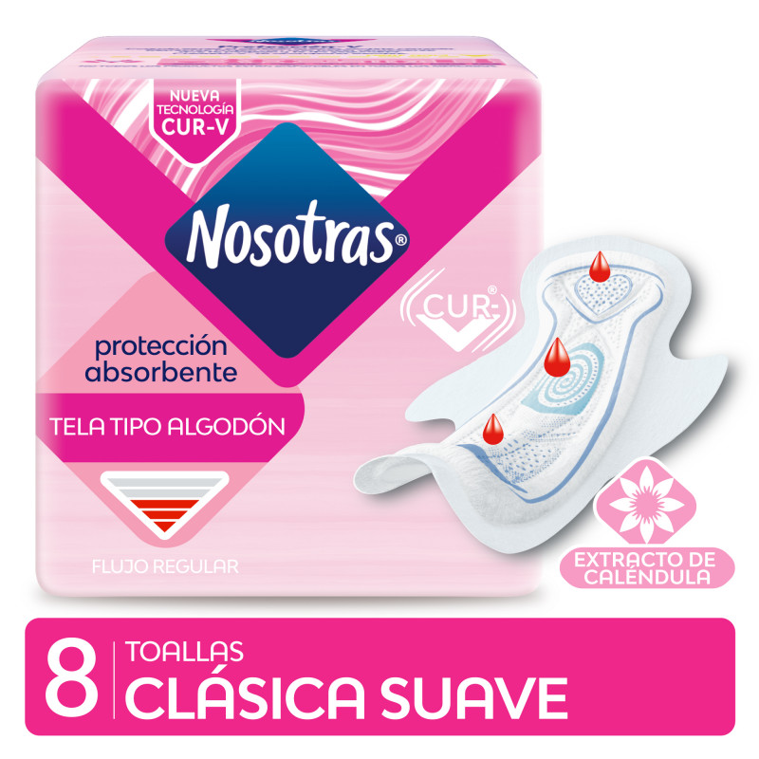
EAN NUEVO | DESCRIPCIÓN | Descuento
7790770601882 | TOAL. NOSOTRAS CLASICA CUR V C/CALE 30X8 | 30%

Producto 2
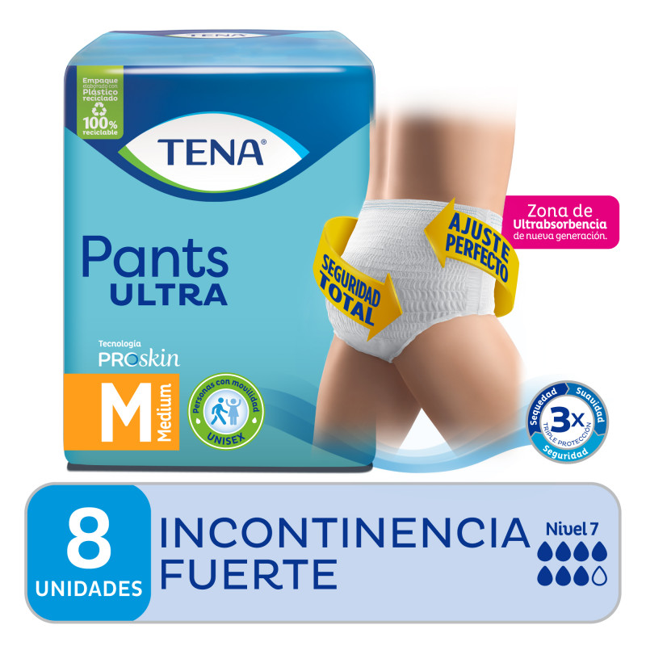
EAN NUEVO | DESCRIPCIÓN | Descuento
7702026148744 | PANAL TENA PANTS ULTRA M 8X8 ED ARG | 20%

producto 3
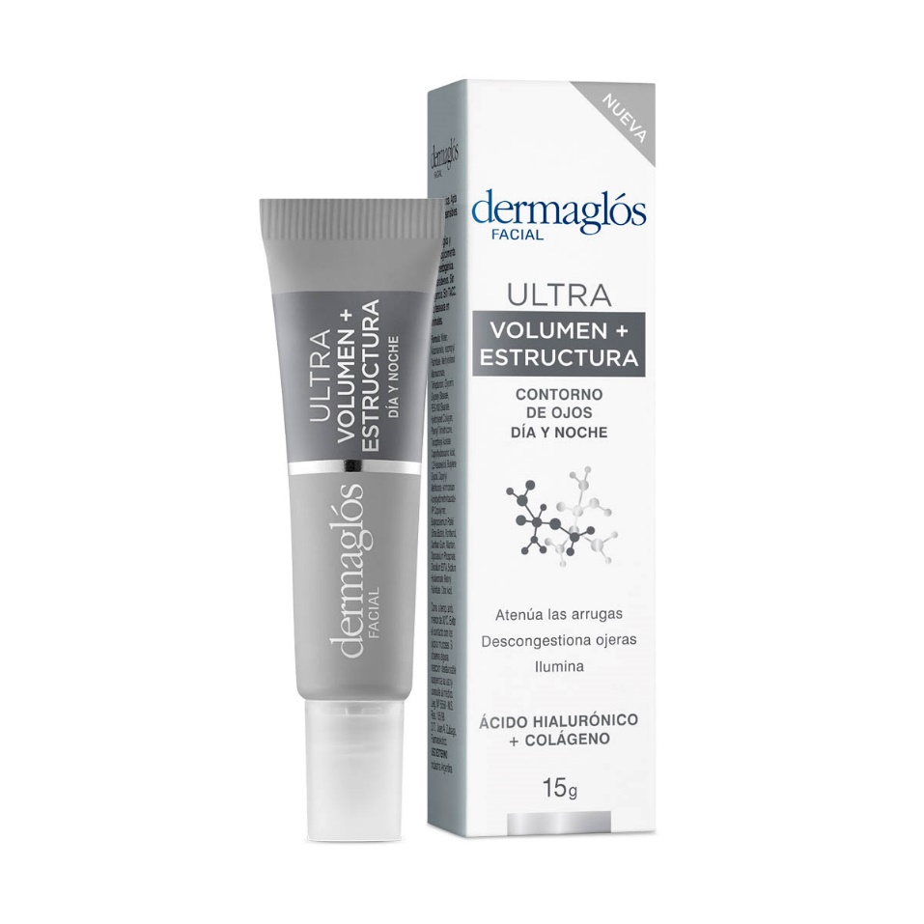
EAN NUEVO | DESCRIPCIÓN | Descuento
7793742108556 | DERMAGLÓS F ULTRA VOL/EST CONT CR 15 GR | 25%

